Sheet1
阶段名称 | 开始日期 | 结束日期 | 天数
数据库设计 | 2018-02-26 | 2018-02-26 | 1
数据库建表 | 2018-02-27 | 2018-02-27 | 1
寻主寻宠发布 | 2018-02-28 | 2018-02-28 | 1
首页 | 2018-03-01 | 2018-03-01 | 1
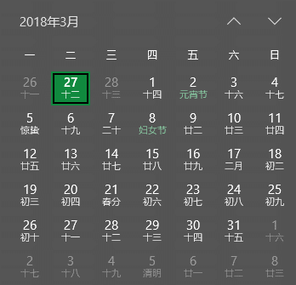
搜索模块 | 2018-03-02 | 2018-03-05 | 2
我的 | 2018-03-06 | 2018-03-07 | 2
寻宠详情 | 2018-03-08 | 2018-03-08 | 1
web端API | 2018-03-09 | 2018-03-09 | 1
宠卡 | 2018-03-12 | 2018-03-12 | 1
认证 | 2018-03-13 | 2018-03-13 | 1
微信接入 | 2018-03-14 | 2018-03-16 | 3
与前端合成+检查项目功能点 | 2018-03-19 | 2018-03-23 | 5

